关系图
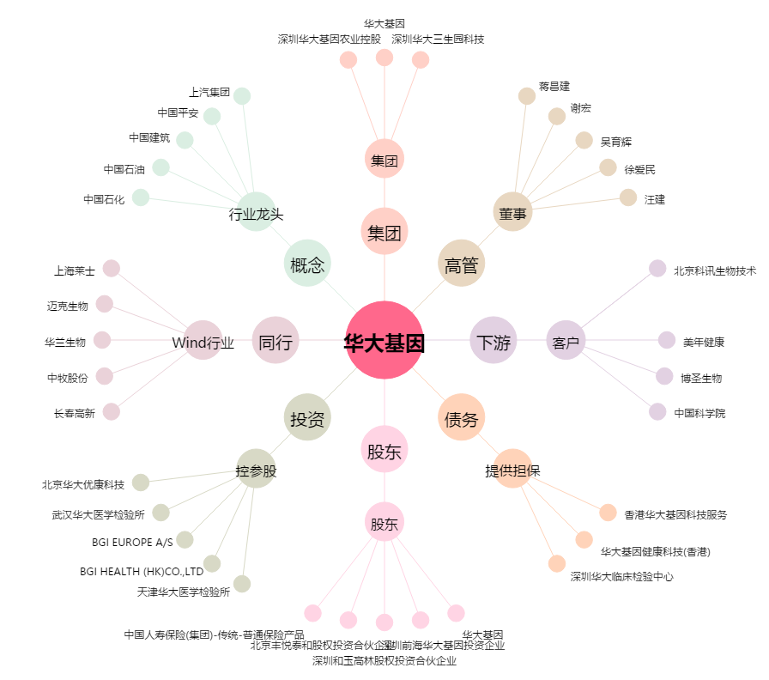
华大基因[300676.SZ] - 关系概览图

